Лист 1
Прайс-лист
МИР ПРЯЖИ

В валюте: руб. (курс 1).
Цены указаны на 07.08.2020

№ | Номенклатура/ Характеристика номенклатуры | Описание | Изображение | Артикул | Цена | Ед. | Остаток | Ссылка на сайт
 | Форма для вырубки + форма для эмбоссирования Цветок #2 Bigz Die + Textured Impressions, 657362 | Форма для вырубки + форма для эмбоссирования Цветок #2 Bigz Die + Textured Impressions, 657362 | 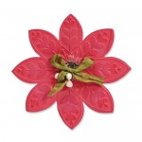 | 657362 | 650.00 |  |  | Изображение
 | Форма для вырубки + форма для эмбоссирования Цветок #2 Bigz Die + Textured Impressions, 657362 |  |  |  | 650.00 | шт | 3 | Изображение
 | Форма для вырубки 3D Цветочек с бахромой Bigz Die | Форма для вырубки 3D Цветочек с бахромой Bigz Die | 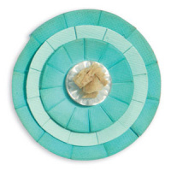 | 657115 | 650.00 |  |  | Изображение
 | Форма для вырубки 3D Цветочек с бахромой Bigz Die |  |  |  | 650.00 | шт | 4 | Изображение
 | Форма для вырубки 3D Цветы #2 Bigz Pro Die | Форма для вырубки 3D Цветы #2 Bigz Pro Die | 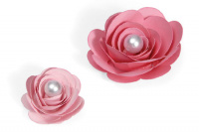 | 657153 | 1755.00 |  |  | Изображение
 | Форма для вырубки 3D Цветы #2 Bigz Pro Die |  |  |  | 1755.00 | шт | 3 | Изображение
 | Форма для вырубки Алфавит Sizzix 657176 | Форма для вырубки Алфавит Sizzix 657176 |  | 657176 | 650.00 |  |  | Изображение
 | Форма для вырубки Алфавит Sizzix 657176 |  |  |  | 650.00 | шт | 2 | Изображение
 | Форма для вырубки Алфавит Винтаж Sizzix 656623 | Форма для вырубки Алфавит Винтаж Sizzix 656623 |  | 656623 | 650.00 |  |  | Изображение
 | Форма для вырубки Алфавит Винтаж Sizzix 656623 |  |  |  | 650.00 | шт | 2 | Изображение
 | Форма для вырубки Альбом-бабочка Bigz XL Die 656691 | Форма для вырубки Альбом-бабочка Bigz XL Die 656691 | 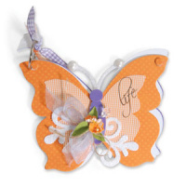 | 656691 | 1294.00 |  |  | Изображение
 | Форма для вырубки Альбом-бабочка Bigz XL Die 656691 |  |  |  | 1294.00 | шт | 1 | Изображение
 | Форма для вырубки Бабочка, Цветок, Завиток 3 шт Sizzlits | Форма для вырубки Бабочка, Цветок, Завиток 3 шт Sizzlits | 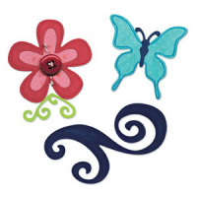 | 657126 | 650.00 |  |  | Изображение
 | Форма для вырубки Бабочка, Цветок, Завиток 3 шт Sizzlits |  |  |  | 650.00 | шт | 5 | Изображение
 | Форма для вырубки Винтажные кружева Sizzlits Decorative Strip Die 657481 | Форма для вырубки Винтажные кружева Sizzlits Decorative Strip Die 657481 |  | 657481 | 650.00 |  |  | Изображение
 | Форма для вырубки Винтажные кружева Sizzlits Decorative Strip Die 657481 |  |  |  | 650.00 | шт | 5 | Изображение
 | Форма для вырубки Винтажный Чемодан Sizzix | Форма для вырубки Винтажный Чемодан Sizzix | 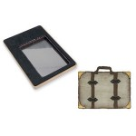 | 657219 | 943.00 |  |  | Изображение
 | Форма для вырубки Винтажный Чемодан Sizzix |  |  |  | 943.00 | шт | 1 | Изображение
 | Форма для вырубки Декоративные круги и квадраты 3 шт Sizzlits Die | Форма для вырубки Декоративные круги и квадраты 3 шт Sizzlits Die | 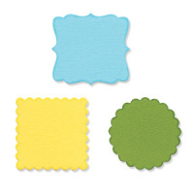 | 656321 | 650.00 |  |  | Изображение
 | Форма для вырубки Декоративные круги и квадраты 3 шт Sizzlits Die |  |  |  | 650.00 | шт | 1 | Изображение
 | Форма для вырубки Декоративный край Bigz XL Die | Форма для вырубки Декоративный край Bigz XL Die | 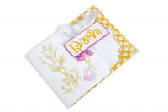 | 657083 | 1294.00 |  |  | Изображение
 | Форма для вырубки Декоративный край Bigz XL Die |  |  |  | 1294.00 | шт | 2 | Изображение
 | Форма для вырубки и эмбоссирования Цветок #2 Embosslits Die 657405 | Форма для вырубки и эмбоссирования Цветок #2 Embosslits Die 657405 | 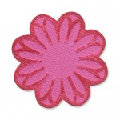 | 657405 | 377.00 |  |  | Изображение
 | Форма для вырубки и эмбоссирования Цветок #2 Embosslits Die 657405 |  |  |  | 377.00 | шт | 3 | Изображение
 | Форма для вырубки Коробочка Клубничка #2 Bigz Pro Die ,657157 | Форма для вырубки Коробочка Клубничка #2 Bigz Pro Die ,657157 | 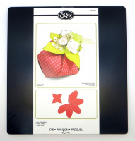 | 657157 | 1755.00 |  |  | Изображение
 | Форма для вырубки Коробочка Клубничка #2 Bigz Pro Die ,657157 |  |  |  | 1755.00 | шт | 1 | Изображение
 | Форма для вырубки Коробочка Попкорн #2 Bigz Pro Die ,657154 | Форма для вырубки Коробочка Попкорн #2 Bigz Pro Die ,657154 | 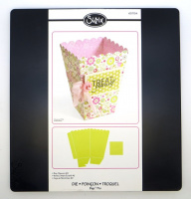 | 657154 | 1755.00 |  |  | Изображение
 | Форма для вырубки Коробочка Попкорн #2 Bigz Pro Die ,657154 |  |  |  | 1755.00 | шт | 2 | Изображение
 | Форма для вырубки Королевский Герб Bigz Pro Die 656637 | Форма для вырубки Королевский Герб Bigz Pro Die 656637 |  | 656637 | 650.00 |  |  | Изображение
 | Форма для вырубки Королевский Герб Bigz Pro Die 656637 |  |  |  | 650.00 | шт | 1 | Изображение
 | Форма для вырубки края Маргаритки Sizzlits Die 657105 | Форма для вырубки края Маргаритки Sizzlits Die 657105 | 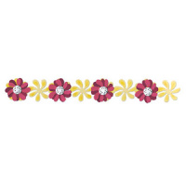 | 657105 | 650.00 |  |  | Изображение
 | Форма для вырубки края Маргаритки Sizzlits Die 657105 |  |  |  | 650.00 | шт | 1 | Изображение
 | Форма для вырубки на магнитной основе Мини-отверстия Movers & Shapers Die, 657215 | Форма для вырубки на магнитной основе Мини-отверстия Movers & Shapers Die, 657215 | 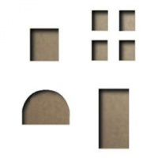 | 657215 | 462.00 |  |  | Изображение
 | Форма для вырубки на магнитной основе Мини-отверстия Movers & Shapers Die, 657215 |  |  |  | 462.00 | шт | 1 | Изображение
 | Форма для вырубки на магнитной основе Мини-этикетка Movers & Shapers Die, 657206 | Форма для вырубки на магнитной основе Мини-этикетка Movers & Shapers Die, 657206 | 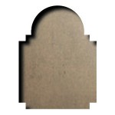 | 657206 | 462.00 |  |  | Изображение
 | Форма для вырубки на магнитной основе Мини-этикетка Movers & Shapers Die, 657206 |  |  |  | 462.00 | шт | 1 | Изображение
 | Форма для вырубки на магнитной основе Уголки для фотографий Sizzix 656933 | Форма для вырубки на магнитной основе Уголки для фотографий Sizzix 656933 | 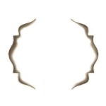 | 656933 | 293.00 |  |  | Изображение
 | Форма для вырубки на магнитной основе Уголки для фотографий Sizzix 656933 |  |  |  | 293.00 | шт | 2 | Изображение
 | Форма для вырубки на магнитной основе Цифры Sizzix 657841 | Форма для вырубки на магнитной основе Цифры Sizzix 657841 | 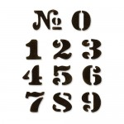 | 657841 | 1675.00 |  |  | Изображение
 | Форма для вырубки на магнитной основе Цифры Sizzix 657841 |  |  |  | 1675.00 | шт | 1 | Изображение
 | Форма для вырубки Открытка-конвертик Bigz XL Die | Форма для вырубки Открытка-конвертик Bigz XL Die |  | 657084 | 1294.00 |  |  | Изображение
 | Форма для вырубки Открытка-конвертик Bigz XL Die |  |  |  | 1294.00 | шт | 1 | Изображение
 | Форма для вырубки Рамка и Подвеска Originals Die 657015 | Форма для вырубки Рамка и Подвеска Originals Die 657015 | 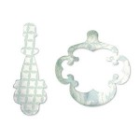 | 657015 | 377.00 |  |  | Изображение
 | Форма для вырубки Рамка и Подвеска Originals Die 657015 |  |  |  | 377.00 | шт | 3 | Изображение
 | Форма для вырубки Резные углы #2 Bigz Die, 656554 | Форма для вырубки Резные углы #2 Bigz Die, 656554 | 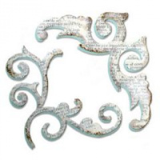 | 656554 | 650.00 |  |  | Изображение
 | Форма для вырубки Резные углы #2 Bigz Die, 656554 |  |  |  | 650.00 | шт | 3 | Изображение
 | Форма для вырубки Слои для цветочка #8 Bigz Die | Форма для вырубки Слои для цветочка #8 Bigz Die | 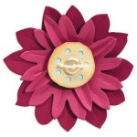 | 657109 | 650.00 |  |  | Изображение
 | Форма для вырубки Слои для цветочка #8 Bigz Die |  |  |  | 650.00 | шт | 2 | Изображение
 | Форма для вырубки Сумочки Sizzix 656697 | Форма для вырубки Сумочки Sizzix 656697 |  | 656697 | 1294.00 |  |  | Изображение
 | Форма для вырубки Сумочки Sizzix 656697 |  |  |  | 1294.00 | шт | 1 | Изображение
 | Форма для вырубки Трио из цветочков Bigz Die | Форма для вырубки Трио из цветочков Bigz Die | 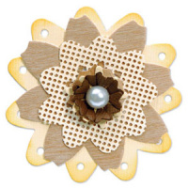 | 657110 | 650.00 |  |  | Изображение
 | Форма для вырубки Трио из цветочков Bigz Die |  |  |  | 650.00 | шт | 2 | Изображение
 | Форма для эмбоссирования Покер Texture Trades 657194 | Форма для эмбоссирования Покер Texture Trades 657194 | 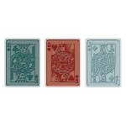 | 657194 | 338.00 |  |  | Изображение
 | Форма для эмбоссирования Покер Texture Trades 657194 |  |  |  | 338.00 | шт | 2 | Изображение
 | Форма-трафарет для вырубки Framelits Die Билетики, 657569 | Форма-трафарет для вырубки Framelits Die Билетики, 657569 | 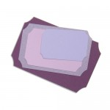 | 657569 | 748.00 |  |  | Изображение
 | Форма-трафарет для вырубки Framelits Die Билетики, 657569 |  |  |  | 748.00 | шт | 2 | Изображение
 | Форма-трафарет для вырубки Framelits Die Резные треугольники, 657571 | Форма-трафарет для вырубки Framelits Die Резные треугольники, 657571 |  | 657571 | 650.00 |  |  | Изображение
 | Форма-трафарет для вырубки Framelits Die Резные треугольники, 657571 |  |  |  | 650.00 | шт | 1 | Изображение
 | Форма-трафарет для вырубки Framelits Die Тэги 8шт., 657568 | Форма-трафарет для вырубки Framelits Die Тэги 8шт., 657568 | 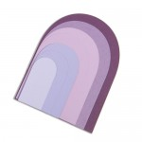 | 657568 | 650.00 |  |  | Изображение
 | Форма-трафарет для вырубки Framelits Die Тэги 8шт., 657568 |  |  |  | 650.00 | шт | 5 | Изображение
 | Форма-трафарет для вырубки +штамп Растения и Птицы 5шт. Framelits Die+Stamp, 657774 | Форма-трафарет для вырубки +штамп Растения и Птицы 5шт. Framelits Die+Stamp, 657774 |  | 657774 | 748.00 |  |  | Изображение
 | Форма-трафарет для вырубки +штамп Растения и Птицы 5шт. Framelits Die+Stamp, 657774 |  |  |  | 748.00 | шт | 1 | Изображение
 | Форма-трафарет для вырубки +штамп Цветочки и Бабочки 7шт. Framelits Die+Stamp, 657778 | Форма-трафарет для вырубки +штамп Цветочки и Бабочки 7шт. Framelits Die+Stamp, 657778 |  | 657778 | 748.00 |  |  | Изображение
 | Форма-трафарет для вырубки +штамп Цветочки и Бабочки 7шт. Framelits Die+Stamp, 657778 |  |  |  | 748.00 | шт | 8 | Изображение

